Sheet1
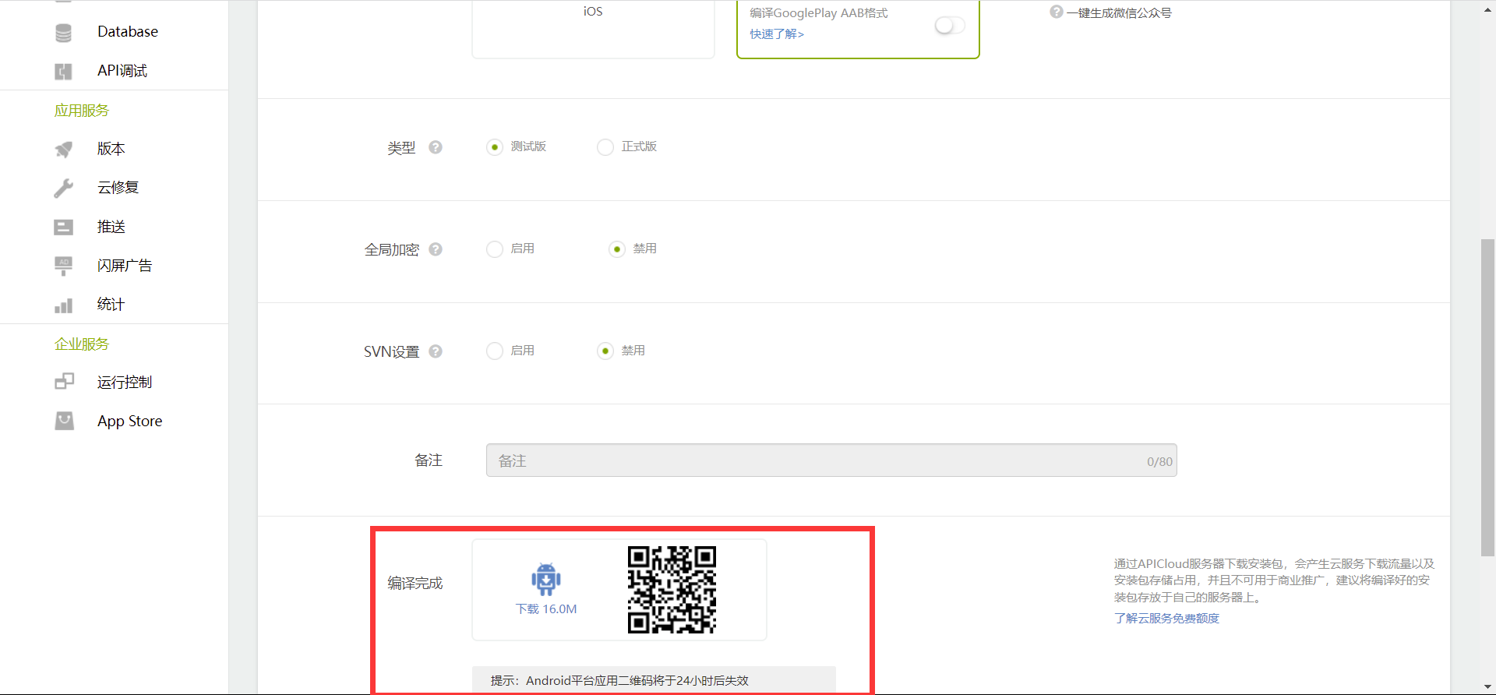
1.创建应用
 | 输入应用名称, 其他默认即可.

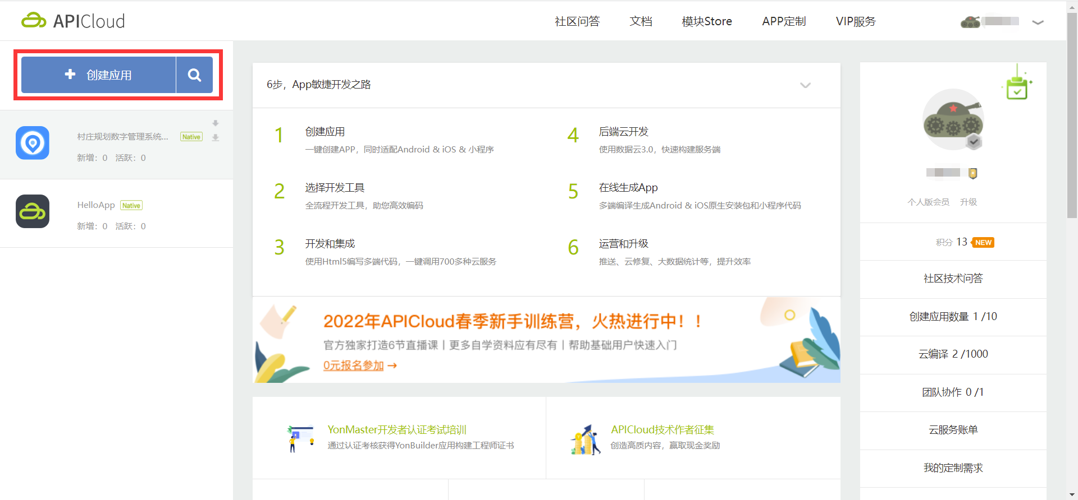

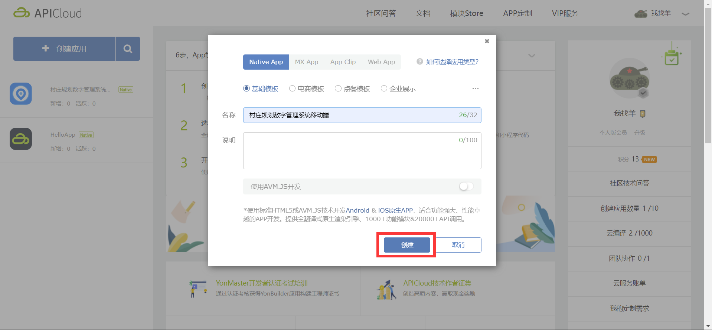

2.端开发步骤
 | 按照端开发步骤依次完成.

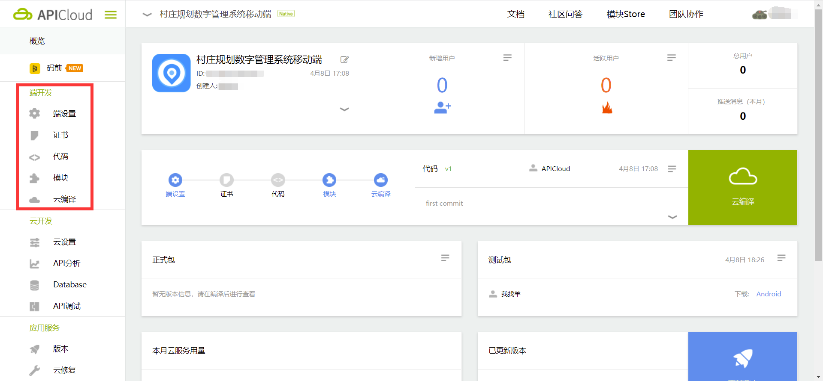

 | 2.1 端设置
 |  | 上传应用图标, 大小不超过1M, 长宽等比 50px 到 200px 之间的png格式图片. 上传之后自动保存.

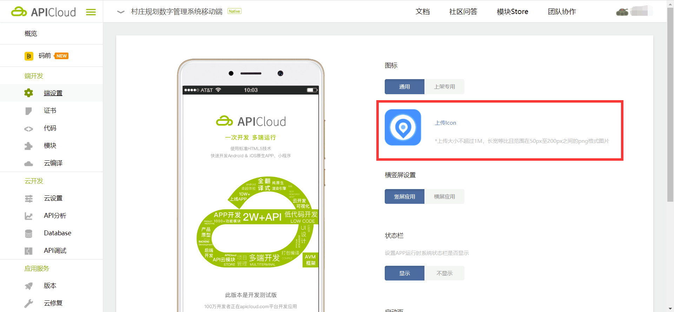

 | 2.2 证书
 |  | 此应用为测试版, 不涉及上架应用商店, 无需证书.
 | 2.3 代码
 |  | 1. 创建一个本地仓库 cunzhuangguihuaApp 并 git init 初始化.

 |  | 2. 将apicloud项目包复制到 cunzhuangguihuaApp 目录下, 并重命名为 widget .

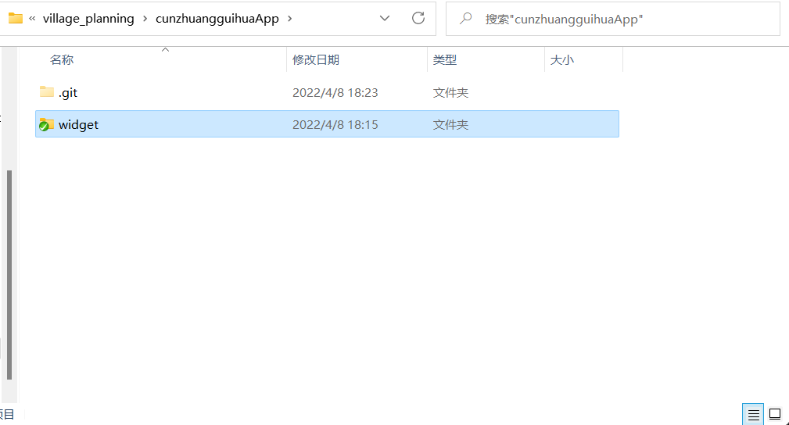

 |  | 3. 将vue项目执行 npm build 得到 dist 文件夹, 将 dist 文件夹中的文件复制并替换到 widget 下的 html 目录下.
 |  | 注意将 index.html 重命名为 main.html.

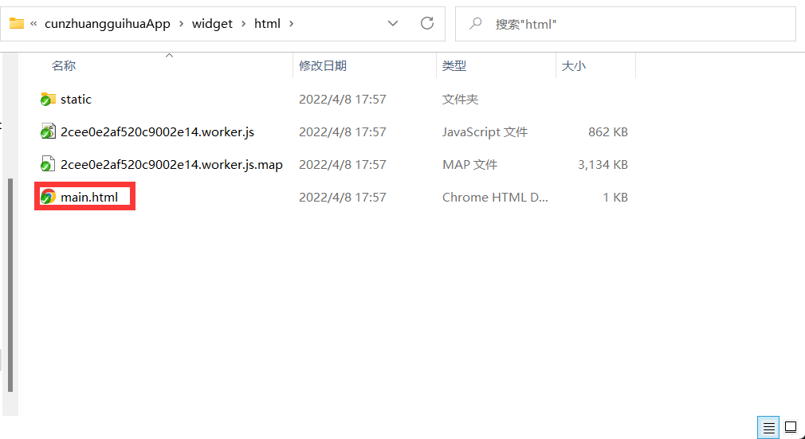

 |  | 4. 将本地仓库 cunzhuangguihuaApp 与GitHub上的远程库 APICloud 建立连接.

 |  |  | git remote add origin https://e.coding.net/LandStar/CZGHSZHGLXT/APICloud.git

 |  | 5. 将本地代码推送到远程仓库.

 |  |  | git add .
 |  |  | git commit -m "commit message"
 |  |  | git push -u origin master

 |  | 6. 选择 Git 平台, 复制项目地址填入APICloud网站控制台-代码相应处, 将GitHub 的项目地址与APICloud 的应用关联.
 |  | 并输入git用户名和密码, 启用Git平台并保存.
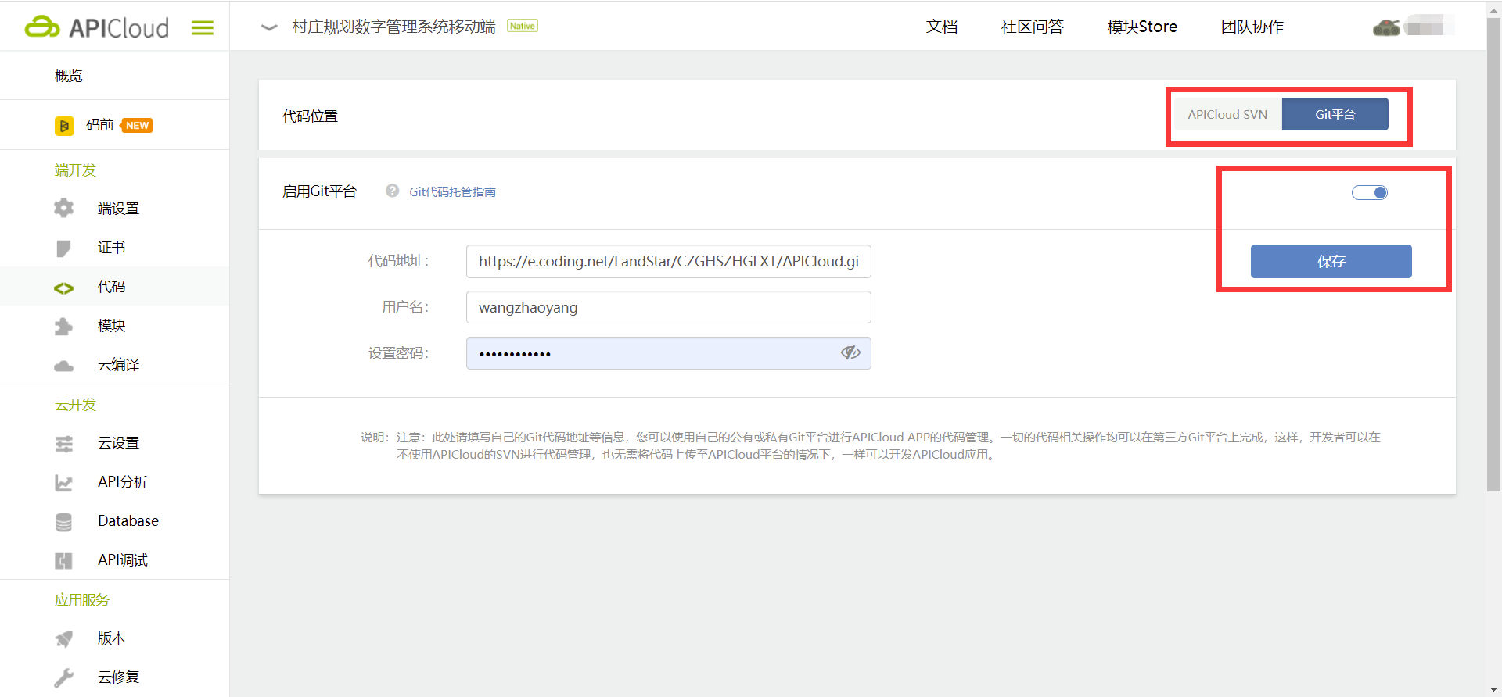

 | 2.4 模块
 |  | 点击模块库, 搜索以下模块依次添加, 注意版本必须一致.

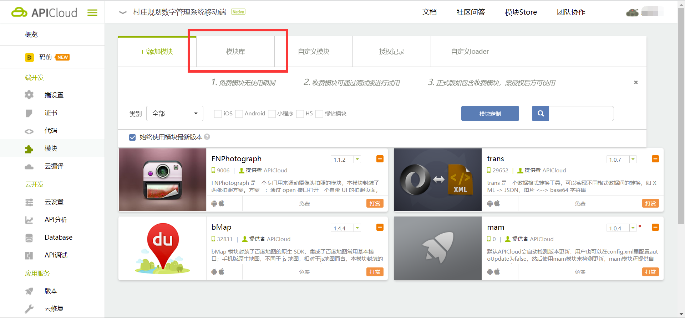

 | 2.5 云编译
 |  | 输入应用名称, 应用类别可以选其他, 平台选择安卓并添加必要权限, 类型选择测试版. 其他默认即可.

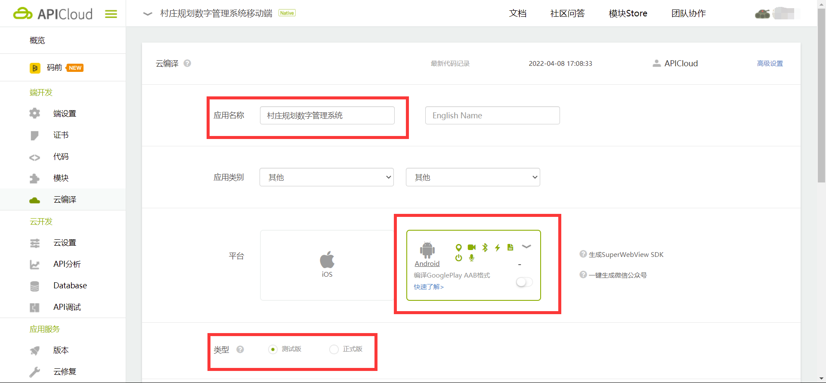

 |  | 点击云编译, 等待1-2分钟.
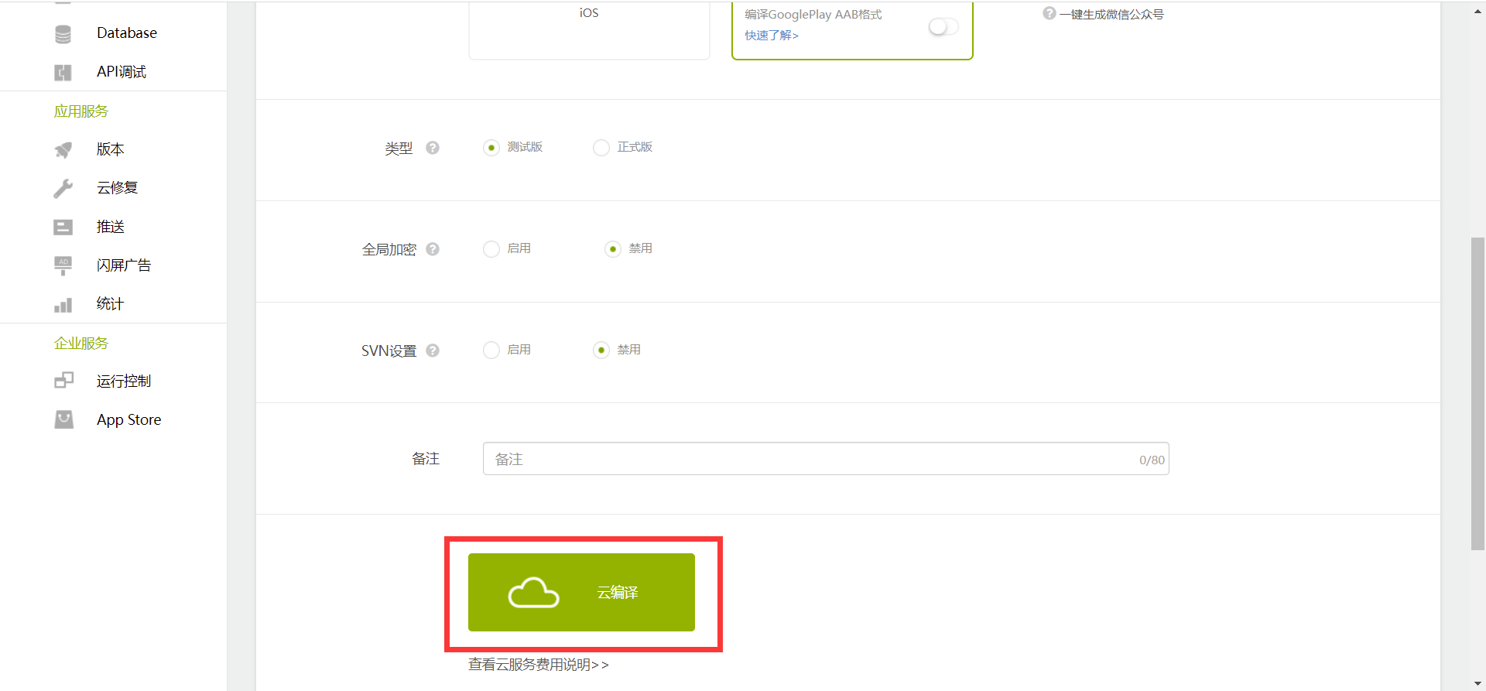

 |  | 云编译成功, 生成二维码, 安卓手机扫码就可以下载应用. 二维码24小时失效.

